Скрины

Скрины:
BR-01


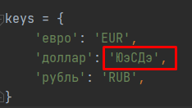
BR-02


BR-03

